補足（ルチン 与信消費額の算出・設定）
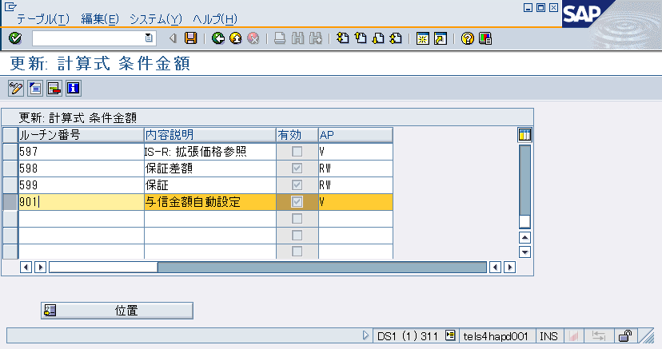
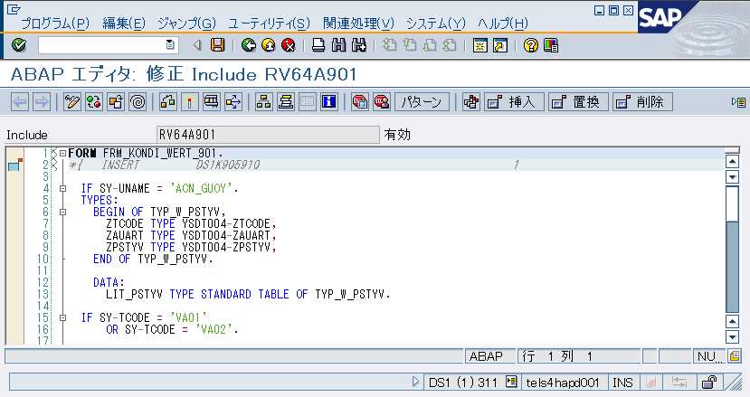
ステップ①：ルチン登録

 | T-Code:VOFM
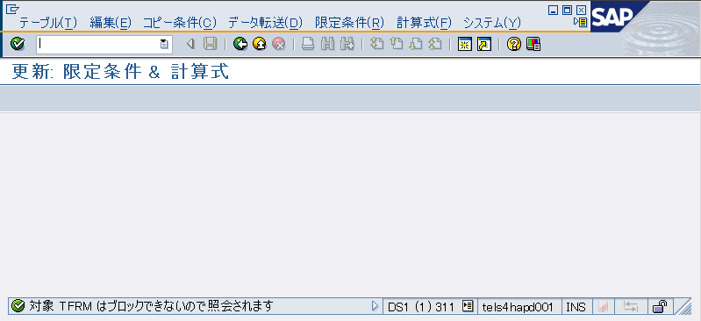

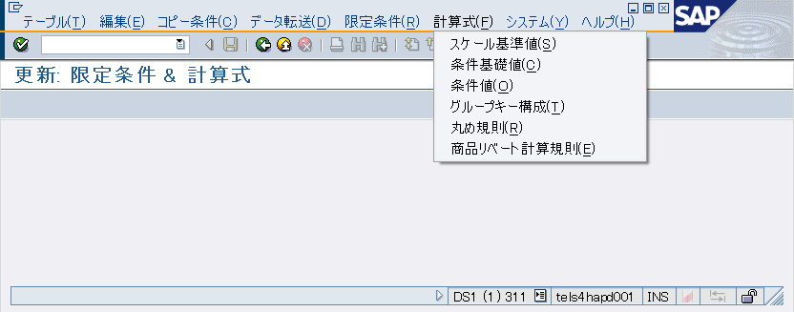

 | 以下により、ルチンを登録する | ※「900」以降の番号を指定する


ステップ②：ルチン有効化

 | 編集 -> 有効化
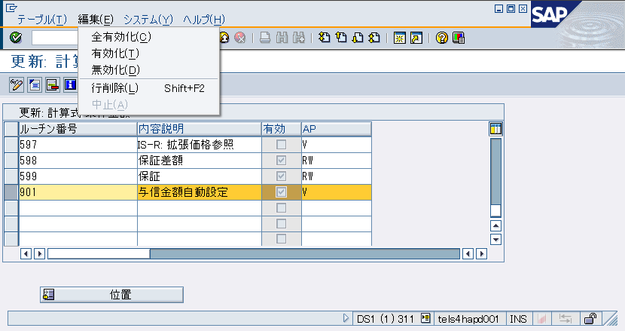

ステップ③：配置（与信消費額非表示）

 | T-Code:SPRO
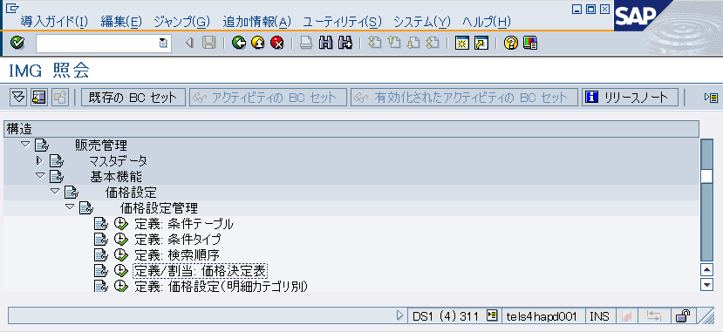

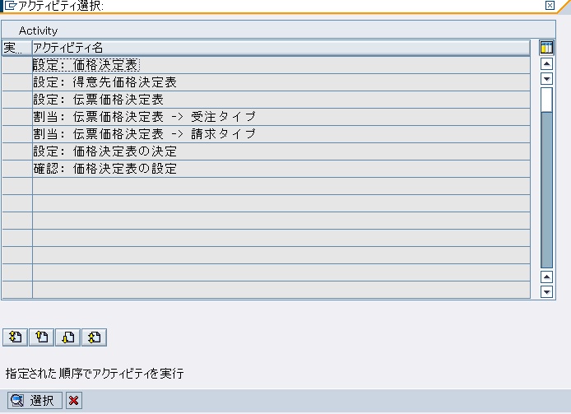

 | 条件タイプ「ZPCA」を指定して、DB「T683S」から取得する決定表が配置対象とする
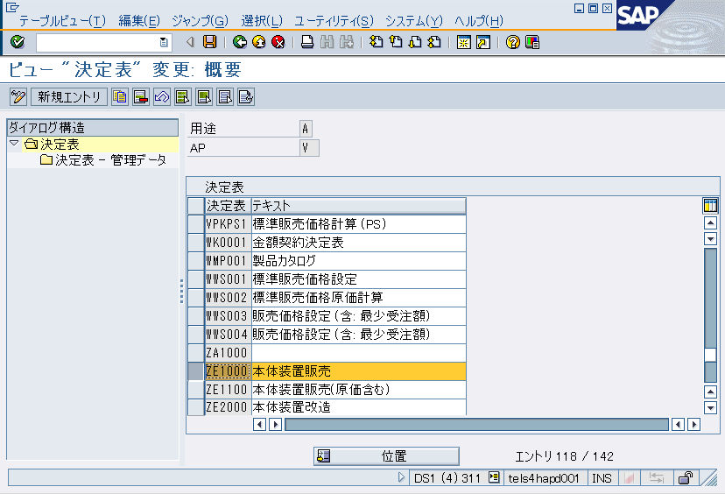
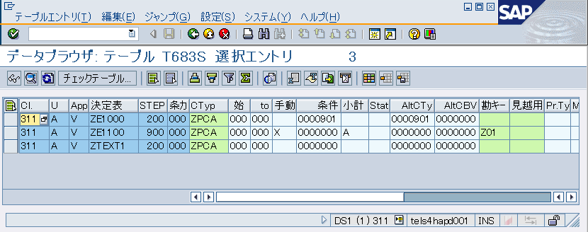

 | 代替計算タイプにルチン番号をセットする
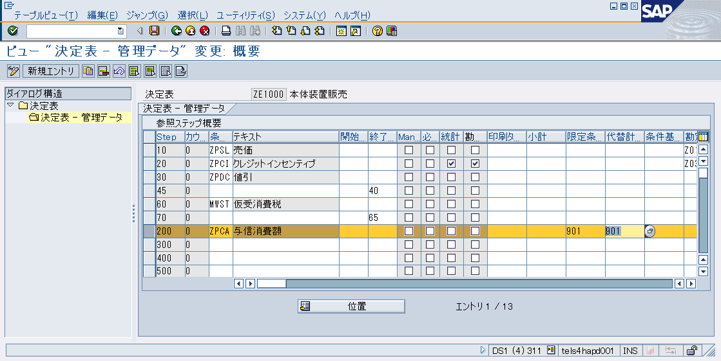

ステップ④：ルチンのロジック編集

補足（ルチン 与信消費額非表示）
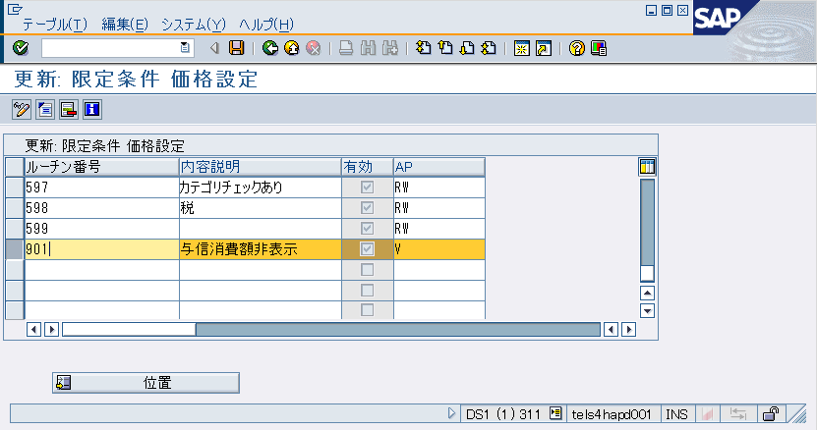
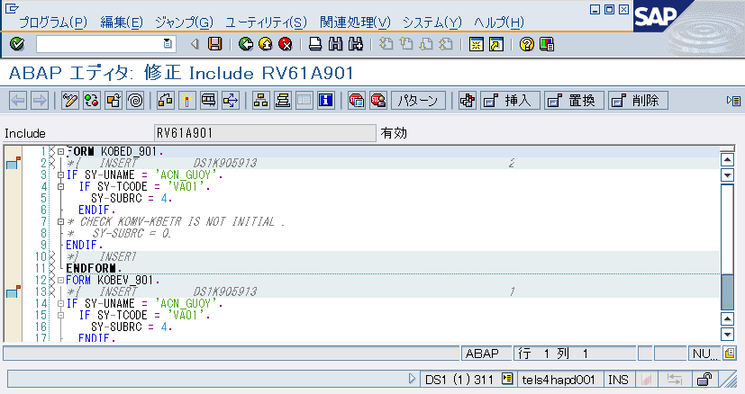
ステップ①：ルチン登録

 | T-Code:VOFM

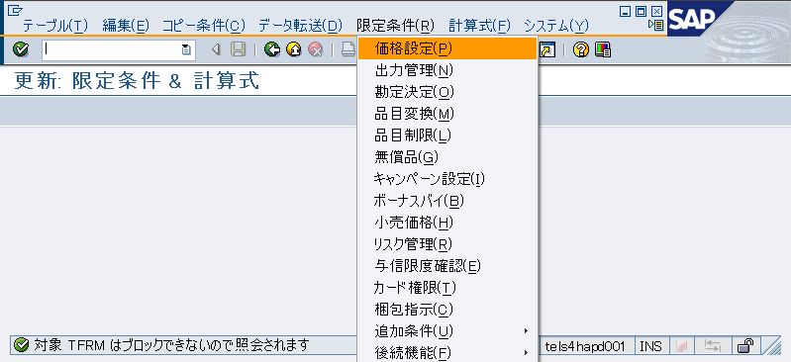

 | 以下により、ルチンを登録する | ※「900」以降の番号を指定する
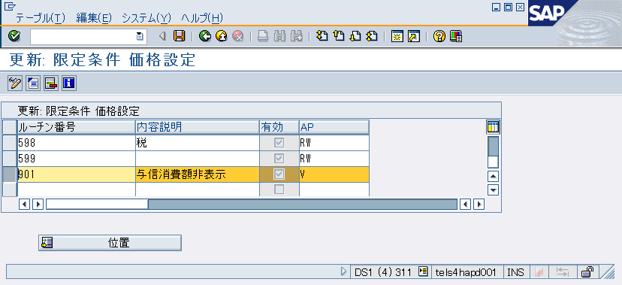

ステップ②：ルチン有効化

 | 編集 -> 有効化
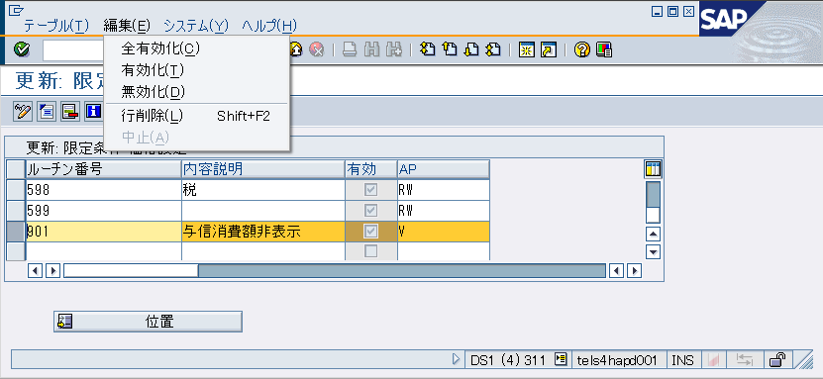

ステップ③：配置（与信消費額非表示）

 | T-Code:SPRO

 | 条件タイプ「ZPCA」を指定して、DB「T683S」から取得する決定表が配置対象とする

 | 限定条件にルチン番号をセットする

ステップ④：ルチンのロジック編集

